상품제안서
HB-7029 크리스탈 상패 | 상품코드: S45276

 |  |  |  |  |  |  | 02-713-8555 | www.synergygift.co.kr
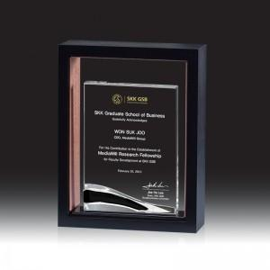

【상세/제작정보】

【인쇄/포장옵션】 | UV컬러인쇄 / 포장불가능

【공급단가】 | 수량 | 1~ | 10~ | 30~ | 50~ | 100~
*VAT별도 | 단가 | 195,000원 | 190,500원 | 184,500원 | 175,500원 | 172,500원

【상품 URL】 | https://www.synergygift.co.kr:443/src/goods_detail.php?gdno=45276

